关系图
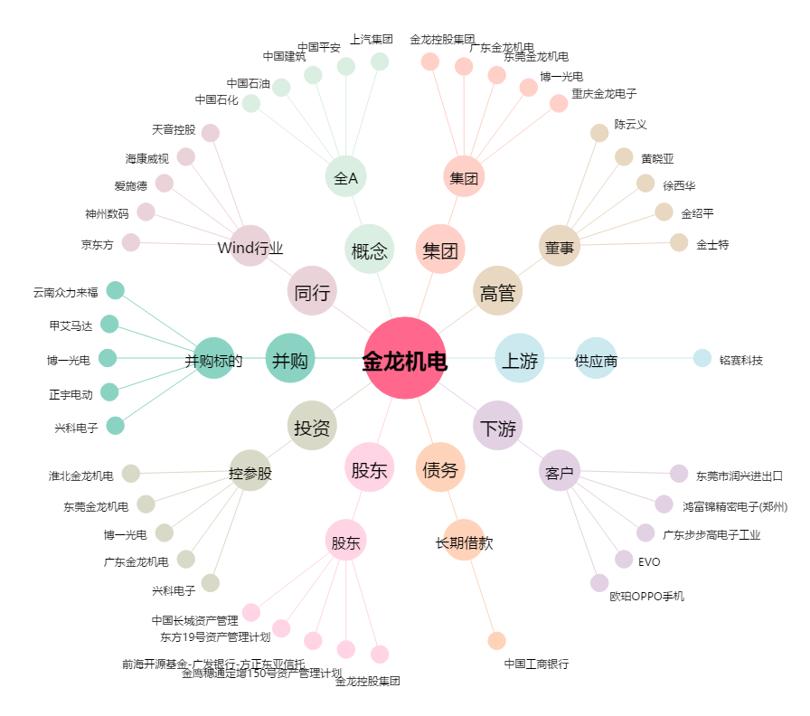
金龙机电[300032.SZ] - 关系概览图

